CheckList
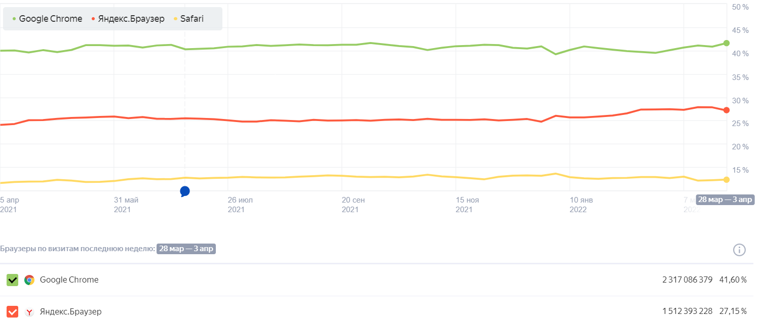
Чек-листы по проверке приложения по поиску объектов недвижимости любого типа
ФИО автор |  | Окружение
Агапов А.Е. |  | Google Chrome Версия 100.0.4896.127; Яндекс Браузер Версия 22.3.0
Наименование проверки | Статус | Дата проведения проверки
Чек-лист функционального тестирования
Сайт открывается и доступен. | passed | 2022-04-17
При попытке повторно открыть сайт, он открывается и доступен. | passed | 2022-04-17
Все кнопки на сайте нажимаются. | passed | 2022-04-17
Все ссылки на сайте открываются. | failed | 2022-04-17
На сайте нет битых ссылок. | failed | 2022-04-17
Проверить все формы на сайте. | passed | 2022-04-17
Проверить валидацию всех обязательных полей. | failed | 2022-04-17
Проверить валидацию для всех необязательных полей. | failed | 2022-04-17
Проверить основные элементы сайта. | failed | 2022-04-17 | При тестировании приложения, а также регистрации и авторизации пользователя были заведены Bug Report: Bug Report по разделу "Купить" - 1.х; Bug Report по"Регистрации" и "Авторизации" пользователя - 2.х; Применялись техники тест дизайна такие как: Таблица принятия решений, Эквивателентное разбиение, Граничные значения, Предугадываение ошибок.
Проверить работу меню. | passed | 2022-04-17
Отправка форм работает корректно. | passed | 2022-04-17
Проверить, что будет, если удалить куки, находясь на сайте. | passed | 2022-04-17
Проверить, что будет, если удалить куки после посещения сайта. | passed | 2022-04-17
Все данные в списках в хронологическом порядке. | passed | 2022-04-17 | QA automation etagi.com 1. Описать стратегию покрытия сайта автотестами ui - по какому принципу будет осуществляться выбор девайсов, как планируется выбирать сценарии для покрытия тестами. Автотесты должны покрывать все разделы сайта с поиском различных объектов с различными фильтрами для А далее другие разделы сайта, которые не относятся к основному функционалу. В автотестах по поиску различных объектов, параметры объектов должны соответствовать параметрам заданного фильтра. Основные девайсы для автотеста - это браузеры. Браузеры на ПК, на мобильном устройстве. Google Chrome, Yandex, Opera. После нативные приложения для каждого мобильного устройства: iOS, Android. Принцип выбора девайса для проверки - это процент пользователей посещающие сервис с данного устройства, т.е. статистика.
Корректно работают иконки и виджеты социальных сетей. | passed | 2022-04-17
Корректно работает отправка почты с сайта и настроены email шаблоны. | passed | 2022-04-17
Геозависимый контент выдается корректно | passed | 2022-04-17
Наличие поиска и его работоспособность. | passed | 2022-04-17
Наличие карты сайта. | passed | 2022-04-17
Наличие ссылки на главную страницу | passed | 2022-04-17
Наличие и работоспособность хлебных крошек. | passed | 2022-04-17
Скорость реакции внедренного диалогового окна консультанта в разных браузерах | failed | 2022-04-17

Наименование проверки | Статус | Дата проведения проверки
Чек-лист тестирования верстки
Кодировка UTF-8. | passed | 2022-04-17
Шрифты прогружаются и работают. | passed | 2022-04-17
Нет ошибок HTML и CSS. | failed | 2022-04-17
Проверить элементы на разных разрешениях экранов. | passed | 2022-04-17
Проверить кнопки на разных страницах. | passed | 2022-04-17
Формы при сворачивании окна. | passed | 2022-04-17
Проверить верстку в разных браузерах. | failed | 2022-04-17
Проверить, что нет больших комментариев в коде. | passed | 2022-04-17
Есть favicon на сайте. | passed | 2022-04-17
Переходы по разделам осуществляются корректно | passed | 2022-04-17

Наименование проверки | Статус | Дата проведения проверки
Чек-лист SЕО тестирования
Сайт открывается и доступен. | passed | 2022-04-17
Основные элементы сайта работают корректно. | passed | 2022-04-17
Нет ошибок в консоли. | failed | 2022-04-17
Нет битых ссылок. | failed | 2022-04-17
Основные страницы сайта открываются и работают. | passed | 2022-04-17
Нет видимых ошибок на главной странице. | passed | 2022-04-17
Проверить, что нет запрета индексации в файле robots.txt. | passed | 2022-04-17
На всех страницах есть ровно один тег H1. | passed | 2022-04-17
Сайт на протоколе HTTPS. | passed | 2022-04-17
На сайте есть favicon. | passed | 2022-04-17
На сайте есть sitemap. | passed | 2022-04-17
Нет дублирующихся страниц. | passed | 2022-04-17
Есть хлебные крошки. | passed | 2022-04-17
Шрифты должны адаптироваться под размер экрана. Любой текст должен помещаться в экран (не выходить за пределы) и быть легко читаемым на данном устройстве. | failed | 2022-04-17
Код ответа сервера | failed | 2022-04-17

1.2
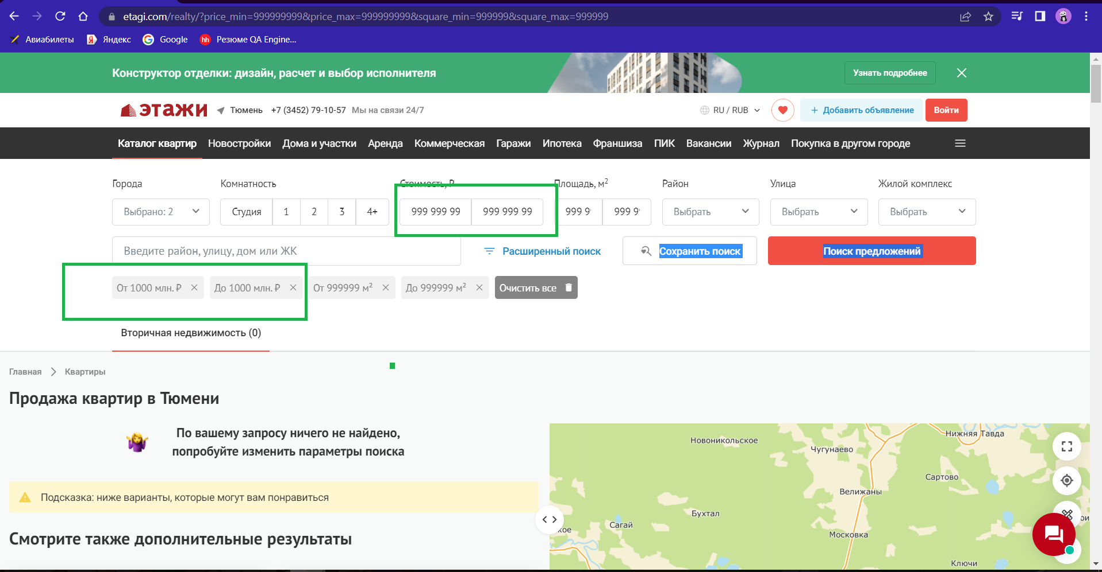
Summary: [Этажи][Купить][Площадь, м2] настроена автоматическая замена введенных значений при вводе невалидных данных

ID1.2

Type |  | Priority | References
BUG |  | Medium | Есть
Author |  | Date | Severity
Агапов А.Е. |  | 2022-04-17 | Minor

Test Type | Окружение
Функциональное тестирование | Google Chrome Версия 100.0.4896.127
 | Сайт открыт https://www.etagi.com
Steps:
1. Нажать на "Купить"
2. Нажать на "Показать предложения"
3. Ввести в поле вода "Площадь, м2" с маской "От" и "До" невалидные данные (Пр.:111111111)

Expected Result: | Actual Result
Система обрабатывает введенные невалидные данные и выдает предпреждение о том, что введенные данные не являются валидными. Диапозон валидных данных площади составляет …. | Система сама заменяет вводимые невалидные данные с "1111111111" на "999999"

Attachments:

1.4
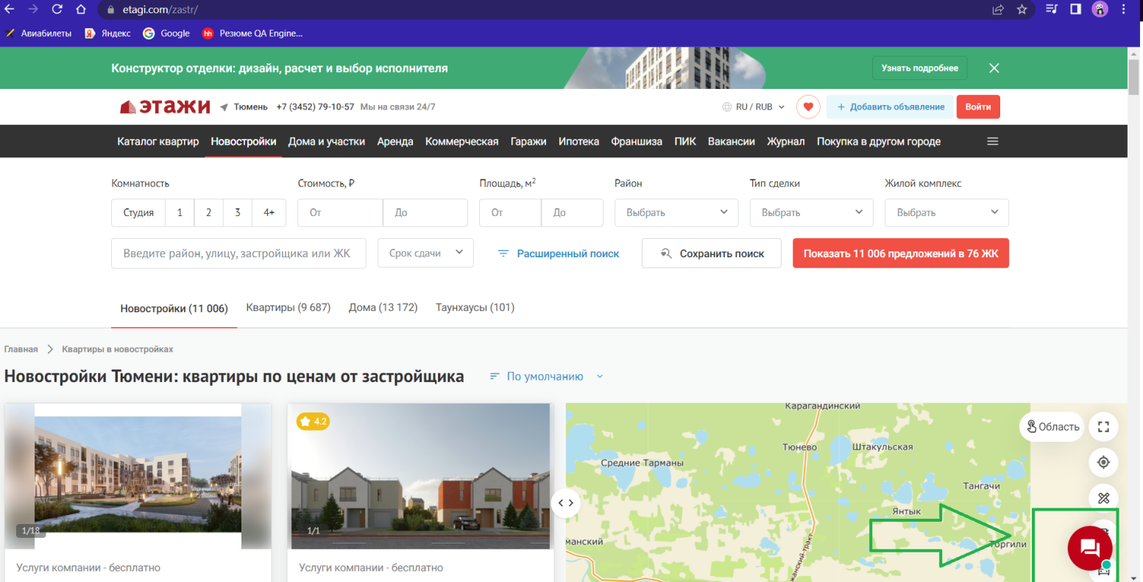
Summary: [Этажи][Купить][Показать предложения] некорректное отображение непрочитанного сообщения в диалоговом окне при просмотре страницы

ID1.3

Type |  | Priority | References
BUG |  | Medium | Есть
Author |  | Date | Severity
Агапов А.Е. |  | 2022-04-17 | Minor

Test Type | Окружение
Функциональное тестирование | Google Chrome Версия 100.0.4896.127
 | Сайт открыт https://www.etagi.com
Steps:
1. Нажать на "Купить"
2. Нажать на "Показать предложения"
3. Открыть диалоговое окно, расположенное в правом нижнем углу страницы

Expected Result: | Actual Result
Настроенное диалоговое окно с консультантом срабатывает в течение 3 минут с захода на сайт пользователя. | Иконка диалогового окна отображает непрочитанное сообщение, которого нет, при раскрытии окна.

Attachments:

1.11
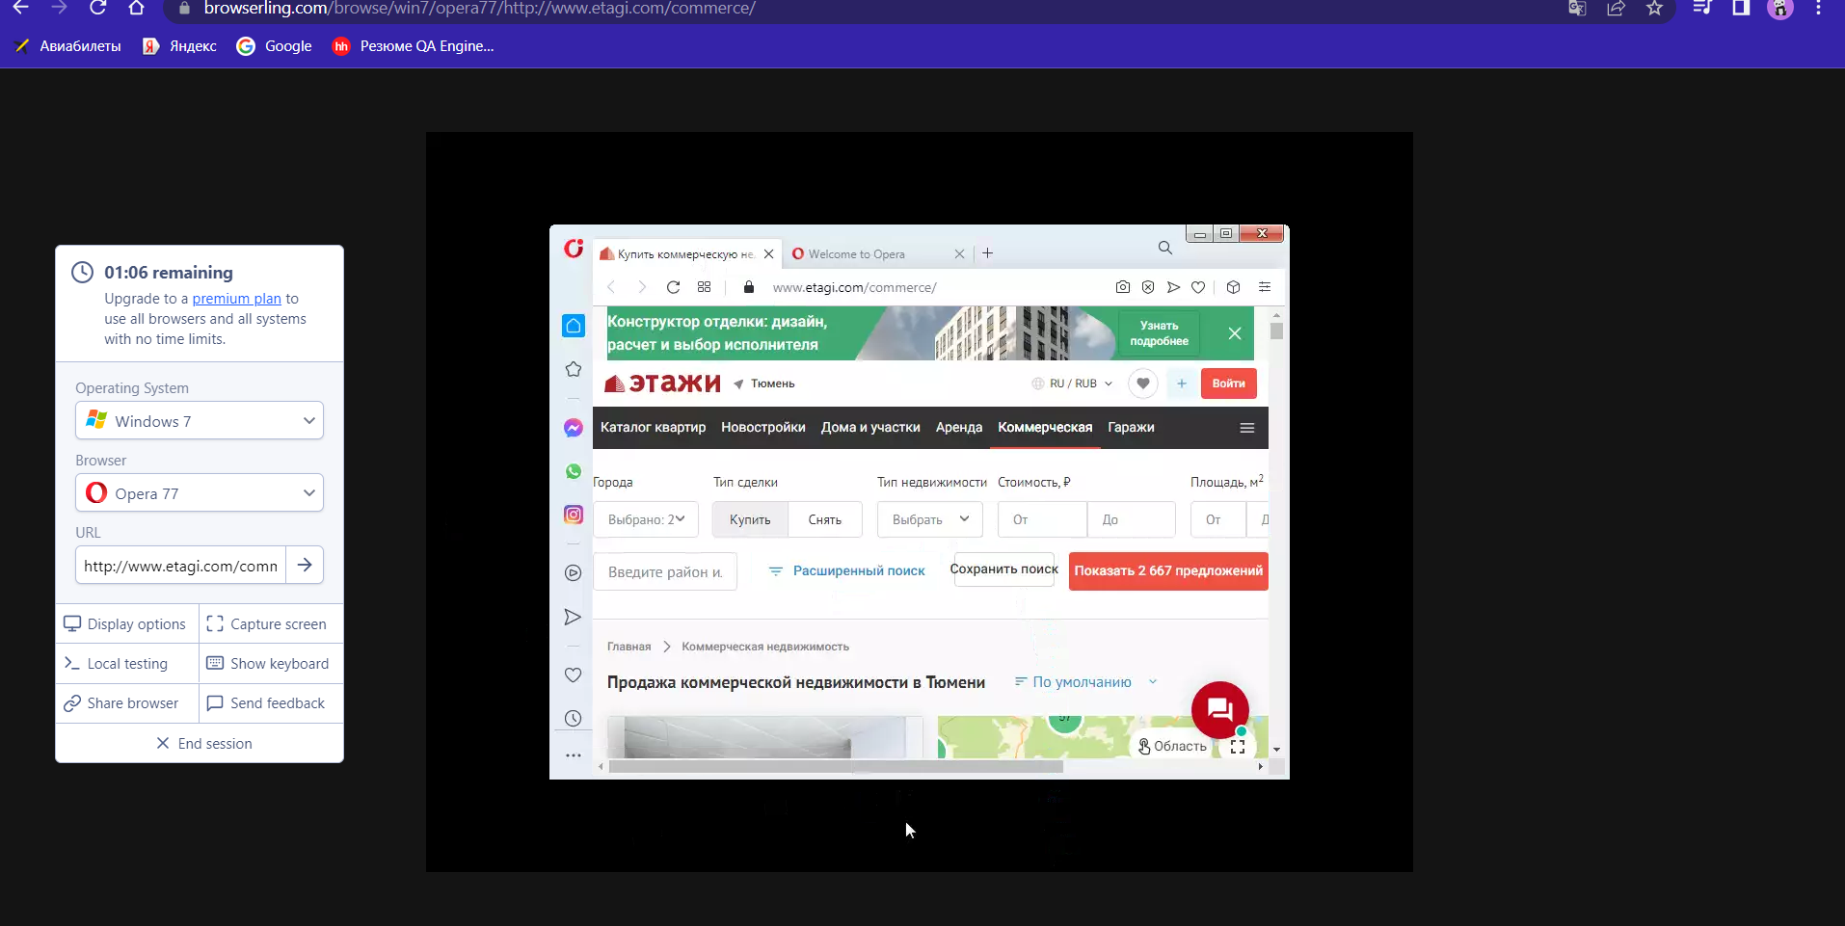
Summary: [Этажи][Купить][Показать предложения]основные элементы сайта отображаются некорректно в прошлой версии браузера Opera

ID1.11

Type |  | Priority | References
BUG |  | Low | Нет
Author |  | Date | Severity
Агапов А.Е. |  | 2022-04-17 | Minor

Test Type | Окружение
Функциональное тестирование | Opera 77
 | Сайт открыт https://www.etagi.com
Steps:
1. Нажать на "Купить"
2. Нажать на "Показать предложения"

Expected Result: | Actual Result
Основные элементы корректно отображаются в прошлой версии браузера Opera. Шрифты адаптируются под размер экрана, а также предпочтения пользователя. | Основные элементы отображаются некорректно в прошлой версии браузера Opera. Шрифты не адаптируются под размер экрана, а также предпочтения пользователя.

Attachments:

2.1
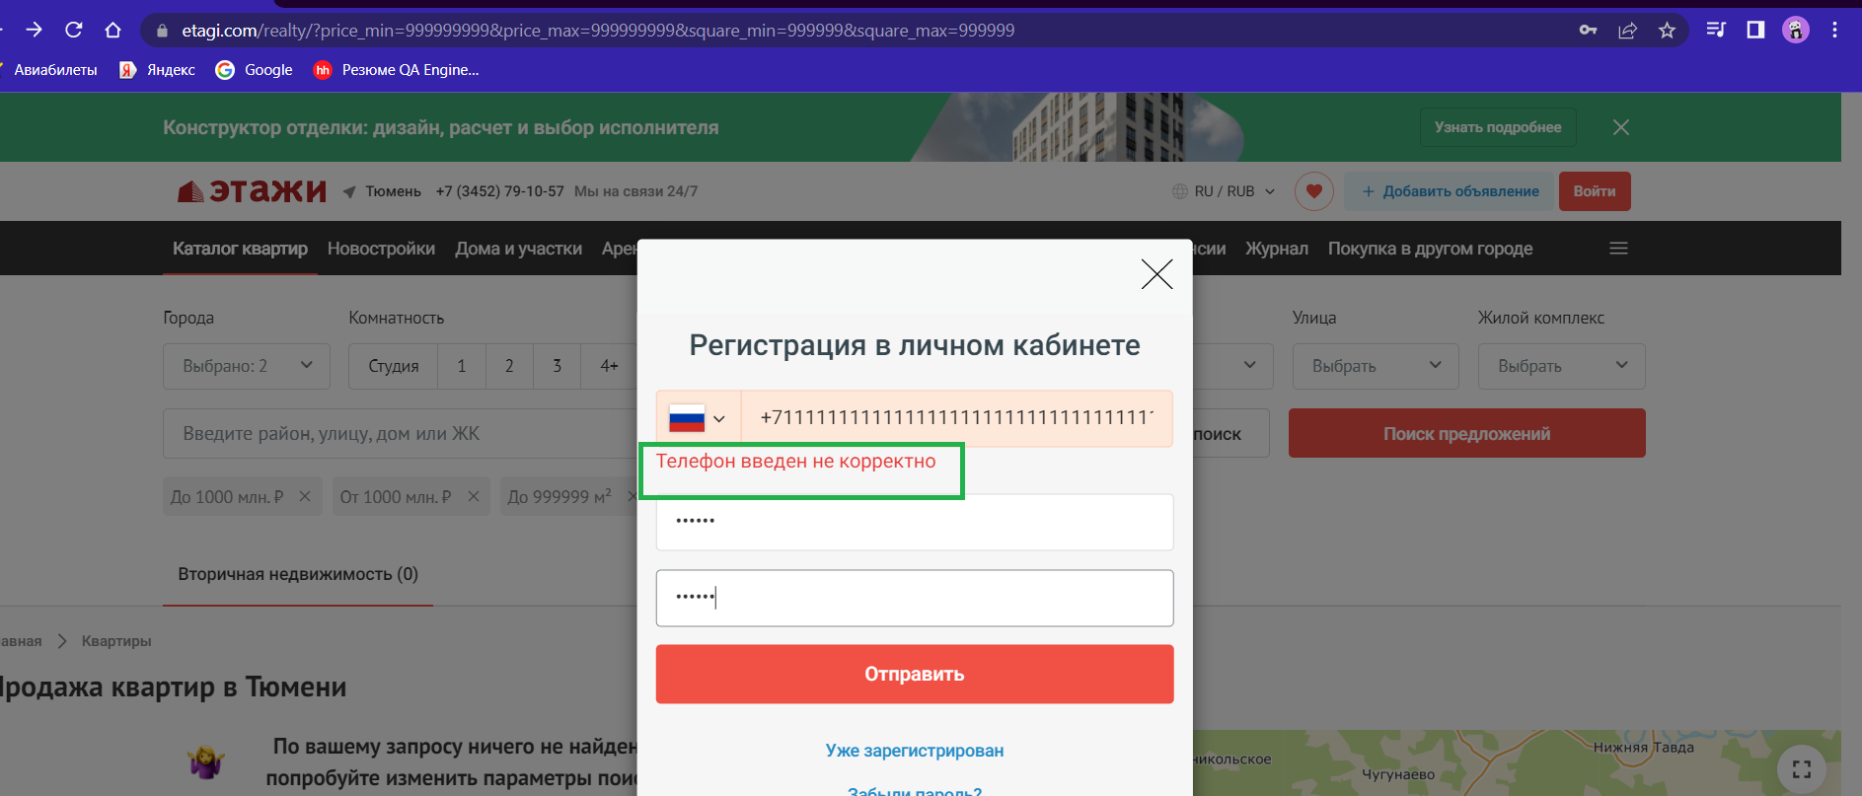
Summary: [Этажи][Войти]орфографическая ошибка в предупреждающем сообщении при введении невалидного номера телефона

ID2.1

Type |  | Priority | References
BUG |  | High | Есть
Author |  | Date | Severity
Агапов А.Е. |  | 2022-04-17 | Trivial

Test Type | Окружение
Функциональное тестирование | Google Chrome Версия 100.0.4896.127
 | Сайт открыт https://www.etagi.com
Steps:
1. Нажать "Войти" в правом верхнем углу страницы | Применяется техника тест дизайна: таблица принятия решений. Т.к. при регистрации пользователя происходит с использованием двухфакторной аутентификации (подтверждение номера телефон кодом из СМС)
2. Ввести в поле ввода "Телефон" невалидные данные "1111111111111111111111111111111111111111111111111111"

Expected Result: | Actual Result
Нет орфографических ошибок | Орфографическая ошибка в предупреждающем сообщении в слове "некорректно"

Attachments:

2.5
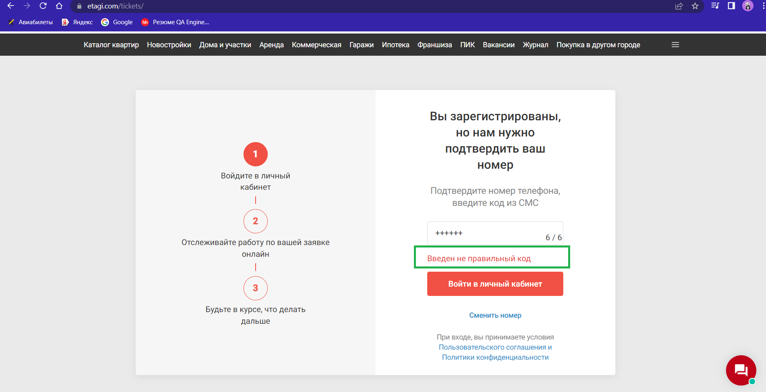
Summary: [Этажи][Войти]орфографическая ошибка в предупреждающем сообщении при введении невалидного кода из СМС

ID2.5

Type |  |  | Priority | References
BUG |  |  | High | Есть
Author |  |  | Date | Severity
Агапов А.Е. |  |  | 2022-04-17 | Trivial

Test Type |  | Окружение
Функциональное тестирование |  | Google Chrome Версия 100.0.4896.127
 |  | Сайт открыт https://www.etagi.com
Steps:
1. Нажать "Войти" в правом верхнем углу страницы | 7. Нажать "Войти в личный кабинет"
2. Нажать "Зарегистрироваться"
3. Ввести в поле ввода "Телефон" валидные данные "+79829789290" | Применяется техника тест дизайна: таблица принятия решений. Т.к. при регистрации пользователя происходит с использованием двухфакторной аутентификации (подтверждение номера телефон кодом из СМС)
4. В поле ввода "Пароль" и "Подтвердите пароль" ввести валидные значения "123456"
5. Нажать "Продолжить"
6. Ввести в поле ввода "Код из СМС" невалидные данные "++++++"
Expected Result: |  | Actual Result
Нет орфографических ошибок |  | Орфографическая ошибка в предупреждающем сообщении в слове "неправильно"

Attachments:

2.7
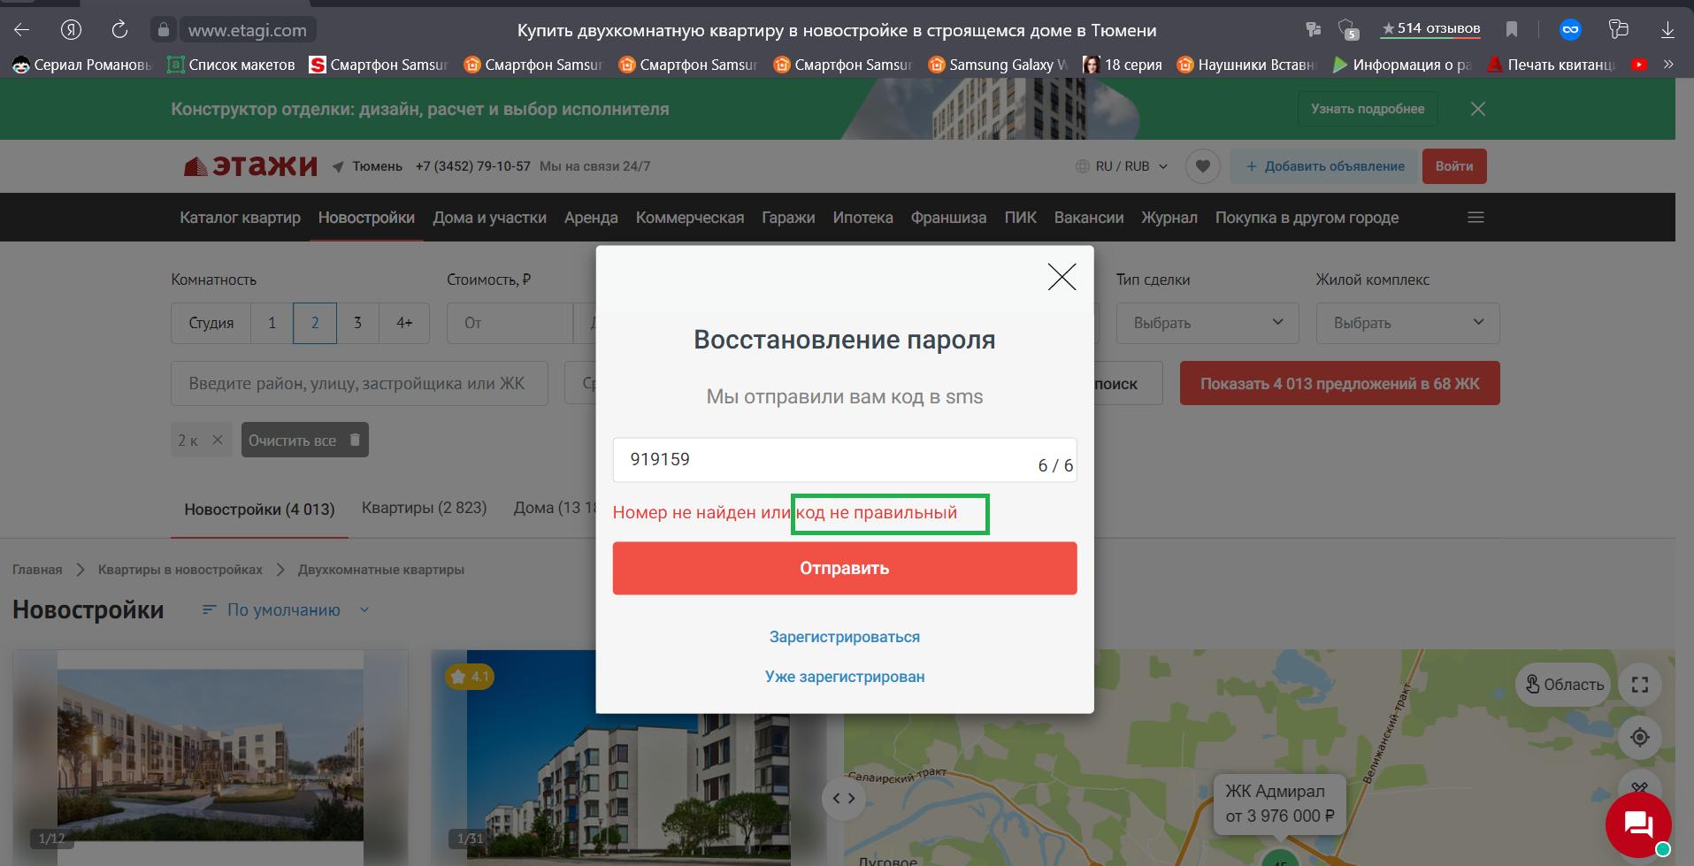
Summary: [Этажи][Войти][Зарегистрироваться][Продолжить][Забыли пароль] орфографическая ошибка в слове при смене пароля

ID2.7

Type |  |  | Priority | References
BUG |  |  | High | Есть
Author |  |  | Date | Severity
Агапов А.Е. |  |  | 2022-04-17 | Trivial

Test Type |  | Окружение
Функциональное тестирование |  | Яндекс Браузер Версия 22.3.0
 |  | Сайт открыт https://www.etagi.com
Steps:
1. Нажать "Войти" в правом верхнем углу страницы | 7. Ввести код из СМС пришедший ранее "919159"
2. Нажать "Зарегистрироваться" | 8. Нажать "Отправить"
3. Ввести в поле ввода "Телефон" валидные данные "+798299999"
4. В поле ввода "Пароль" и "Подтвердите пароль" ввести валидные значения "123456"
5. Нажать "Продолжить"
6. Нажать "Забыли пароль"
Expected Result: |  | Actual Result
Нет орфографических ошибок |  | Орфографическая ошибка в предупреждающем сообщении в слове "неправиьный"

Attachments:

